Scan
 |  | 跨距： | 6
請輸入地震力篩選樓層： |  |  | 2F

SCAN

 |  |  |  |  |  |  |  |  |  |  |  |  |  |  |  |  |  |  | EQXP/P= | 0.1989 |  |  |  |  |  |  |  | EQXP/0SPECX= |  | 1.1490
 |  |  |  |  |  |  |  |  |  |  |  |  |  |  |  |  |  |  | EQV/P= | 0.1345 |  |  |  |  |  |  |  | EQXP/SPECX MAX= |  | 1.0057

 | DL | Story | P | W | FloorArea | Unit Weight | DL | Story | M(UX) | W | FloorArea | Unit Weight | LL | Story | P | W | FloorArea | Unit Weight | 地震力-靜態 |  |  |  |  |  |  |  |  | 地震力-動態
 |  | RF | 37.7 | 37.7 | 108 | 0.35 |  | RF | 3.298949 | 32.36268969 | 108 | 0.30 |  | RF | 32.4 | 32.4 | 108 | 0.30 | Story | Load | Loc | P | VX | VY | T | MX | MY | Story | Load | Loc | P | VX | VY | T | MX | MY
 |  | 4F | 75.39 | 37.69 | 108 | 0.35 |  | 4F | 3.788943 | 37.16953083 | 108 | 0.34 |  | 4F | 64.8 | 32.4 | 108 | 0.30 | 2F | DL | Bottom | 151.99 | 0 | 0 | 0 | 0 | -1367.919 | 2F | EQX | Bottom | 0 | -30.23 | 0 | 0 | 0 | -371.94
 |  | 3F | 113.09 | 37.7 | 108 | 0.35 |  | 3F | 3.788943 | 37.16953083 | 108 | 0.34 |  | 3F | 97.2 | 32.4 | 108 | 0.30 | 2F | EQX | Bottom | 0 | -30.23 | 0 | 0 | 0 | -371.94 | 2F | 0SPECX | Bottom | 0 | 26.31 | 0 | 0 | 0 | 316.818
 |  | 2F | 151.99 | 38.9 | 108 | 0.36 |  | 2F | 3.850192 | 37.77038352 | 108 | 0.35 |  | 2F | 129.6 | 32.4 | 108 | 0.30 | 2F | EQV | Bottom | 20.44 | 0 | 0 | 0 | 0 | -183.985 | 2F | SPECXF MAX | Bottom | 0 | 30.06 | 0 | 0 | 0 | 361.933
 |  | BASE |  |  |  |  |  | BASE | 0.551243 | 5.40769383 | 108 | 0.05 |  | BASE
 |  | Totals |  |  |  |  |  | Totals | 15.278269 | 149.87981889 | 108 | 1.39 |  | Totals

LinearCut
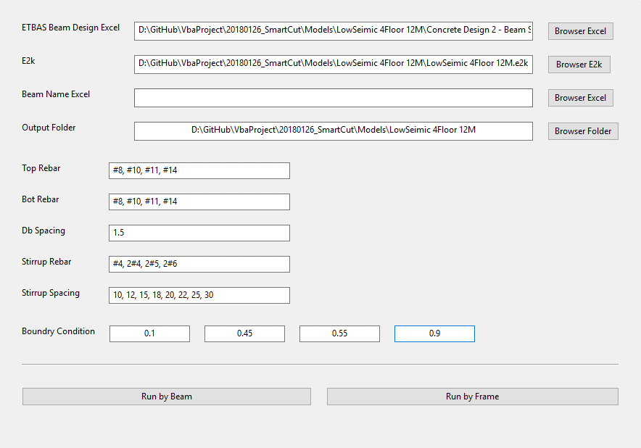

EQB
 |  |  |  |  |  | 功能： | 1 | 篩選 Assembled Point Masses
 |  |  |  |  |  |  | 2 | 依據耐震設計規範2.12節
EQB


Story | H | SDS | I | UX | K | W | EQXB | UY | W | EQYB
1F | 0 | 0.6 | 1 |  | 0.06
B1
B2
B3
B4
B5
B6
B7
B8
B9
B10

